هرمز
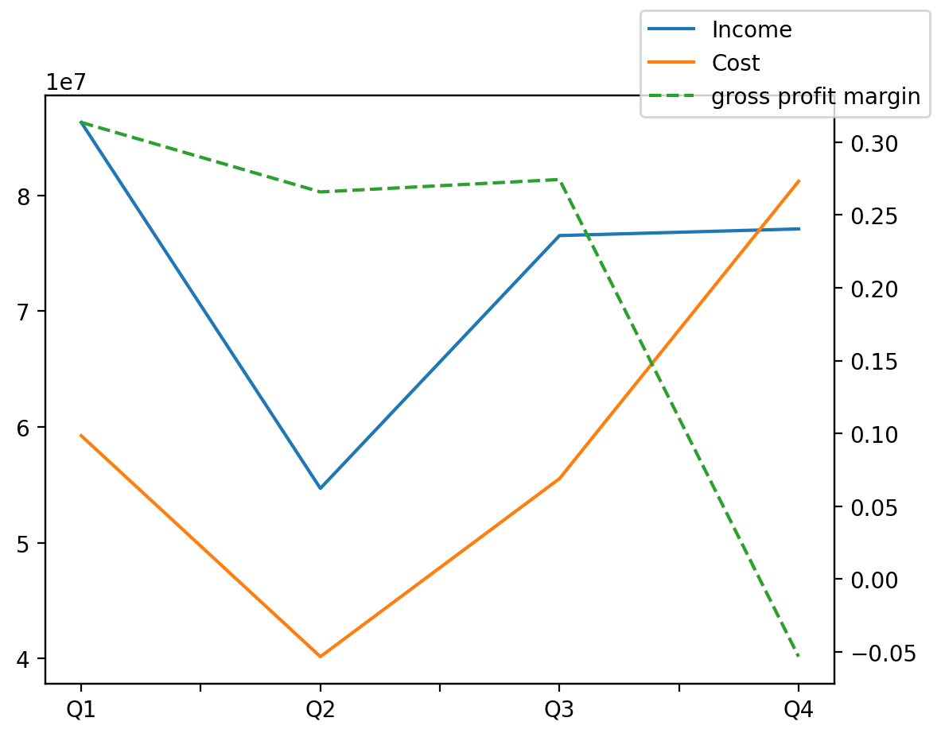
1402/12/29 | Q1 | Q2 | Q3 | Y | Q4 | Q2 / Q1 | Q3 / Q2 | Q4 / Q3
درآمد های عملیاتی | 86308965 | 54689360 | 76531564 | 294634863 | 77104974 | -0.36635365747 | 0.399386718 | 0.0074924641551
بهای تمام شده | -59240767 | -40149584 | -55531777 | -236144494 | -81222366 | -0.32226427791 | 0.38312210159 | 0.46262861352
سود(زیان)ناخالص | 27068198 | 14539776 | 20999787 | 58490369 | -4117392 | -0.46284654782 | 0.44429921066 | -1.1960682744
هزینه های عمومی اداری فروش | -2922032 | -2712383 | -3649441 | -15177955 | -5894099 | -0.071747674221 | 0.34547407206 | 0.61506899276
سود(زیان)عملیاتی | 25089392 | 11196752 | 19900216 | 50952012 | -5234348 | -0.55372565425 | 0.77732042292 | -1.2630297078
سایر درآمدهای غیر عملیاتی | 345025 | 1069369 | 944007 | 2393736 | 35335 | 2.099395696 | -0.11722988042 | -0.96256913349
سود(زیان)خالص | 17939954 | 9332001 | 16002442 | 35835616 | -7438781 | -0.47982023811 | 0.71479214372 | -1.4648528643
مواد مستقیم مصرفی |  |  | 30059277 | 144783070 | 42548379 |  |  | 0.41548244823
سربارتوليد |  |  | 31311957 | 100975517 | 28195568 |  |  | -0.099527123137

